1
5,000
i = 20%
1,500
 |  |  |  |  |  | Si VP = 0 significa que se gana exactamente el 20% deseado
 |  |  |  |  |  | Si VP > 0 significa que se gana más del 20% deseado
 |  |  |  |  |  | Si VP < 0 significa que se gana menos del 20% deseado

0 | 1 | 2 | 3 | 4 | años

350
4,800

 |  |  |  |  |  |  | TASA INTERNA DE RETORNO | 24.70%

2
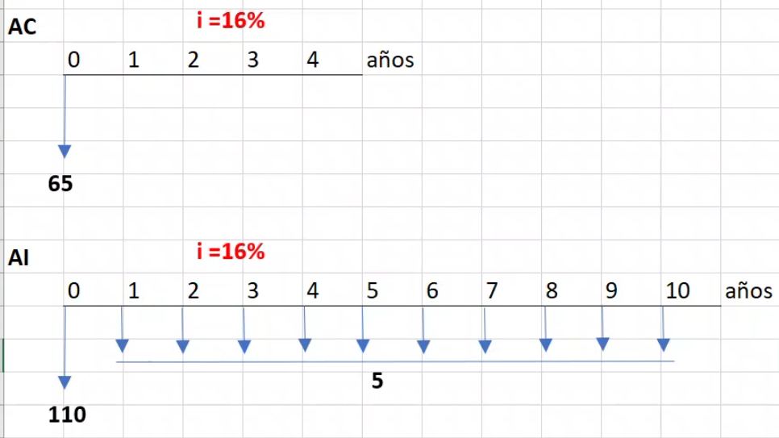

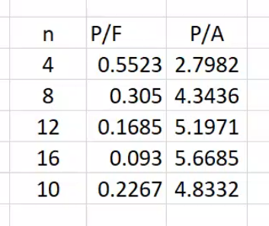

3
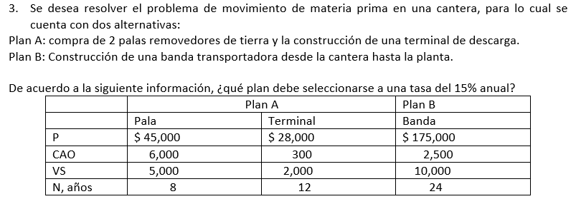
P = Inversión Inicial
CAO = Costo anual operativo
VS = Valor de Salvamento
N = plazo

CUESTIONARIO
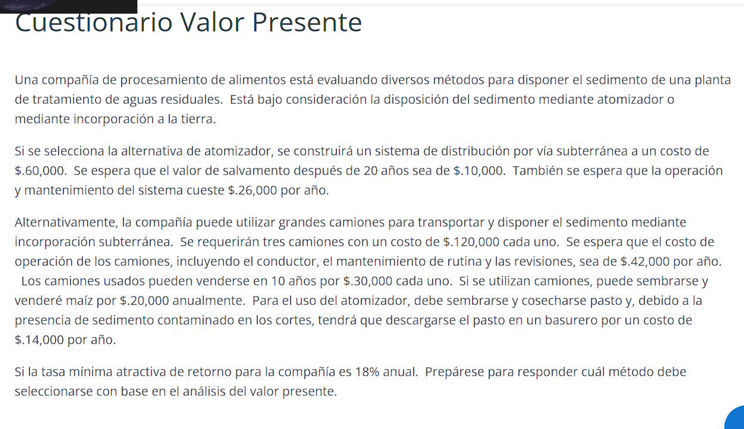

 |  | ATOMIZADOR | CAMIONES |  | P = Inversión Inicial
 | inversion inicial | Q60,000.00 | Q360,000.00 |  | CAO = Costo anual operativo
 | N | 20 | 10 |  | VS = Valor de Salvamento
 | VS | 10,000 | Q90,000 |  | N = plazo
 | CAO (/año) | 26,000 | 42,000
 | MAIZ(/año) |  | 20,000
 | PASTO(/año) | 14,000
 |  |  | M.C.M | 20

 | ATOMIZADOR

 | VP = -60,000+(-26,000)(P/A,18%,20)+(-14,000)(P/A,18%,20)+10,000(P/F,18%,20)+10,000(P/F,18%,20)
 |  | -273379.75

 | P/A | P/F
 | 5.3527 | 0.03651

 | CAMIONES
 | VP = -360,000+(-42,000)(P/A,18%,20)+20,000(P/A,18%,20)+(-360,000)(P/F,18%,10)+90,000(P/F,18%,10)+90,000(P/F,18%,20)

 |  | -526062.32
 |  | P/A | P/F
PRIMER INTENTO
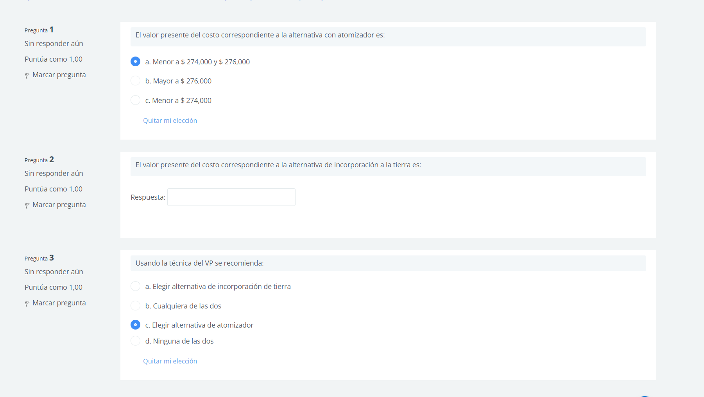

 | 10 | 4.4941 | 0.19106
 | 20 | 5.3527 | 0.03651

